写真例
地区 | カテゴリー | チーム名
0 | 0 | 0
連絡責任者 |  | 連絡先メールアドレス
0 |  | 0

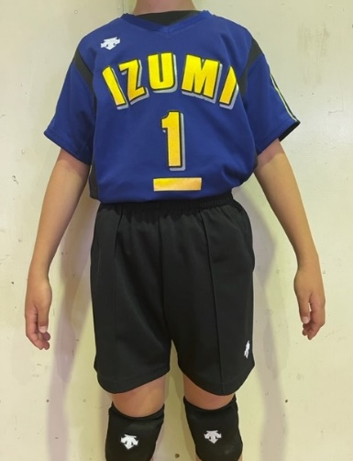
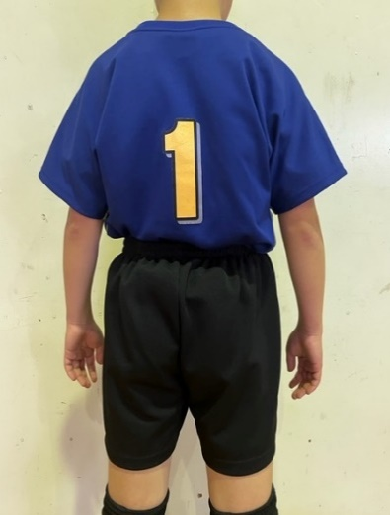
1

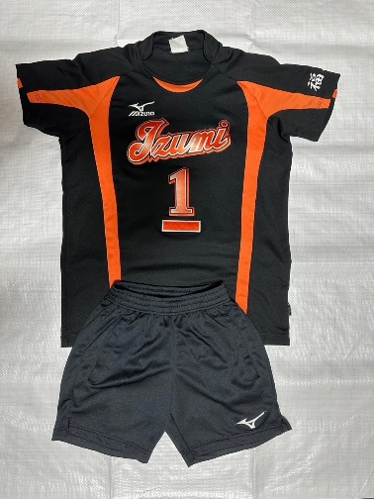
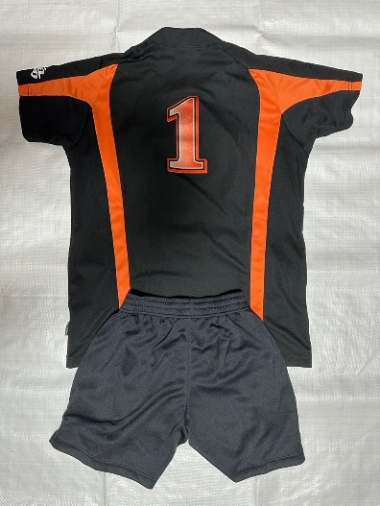
2

3

